Forbruksutviklingen siste 10 år
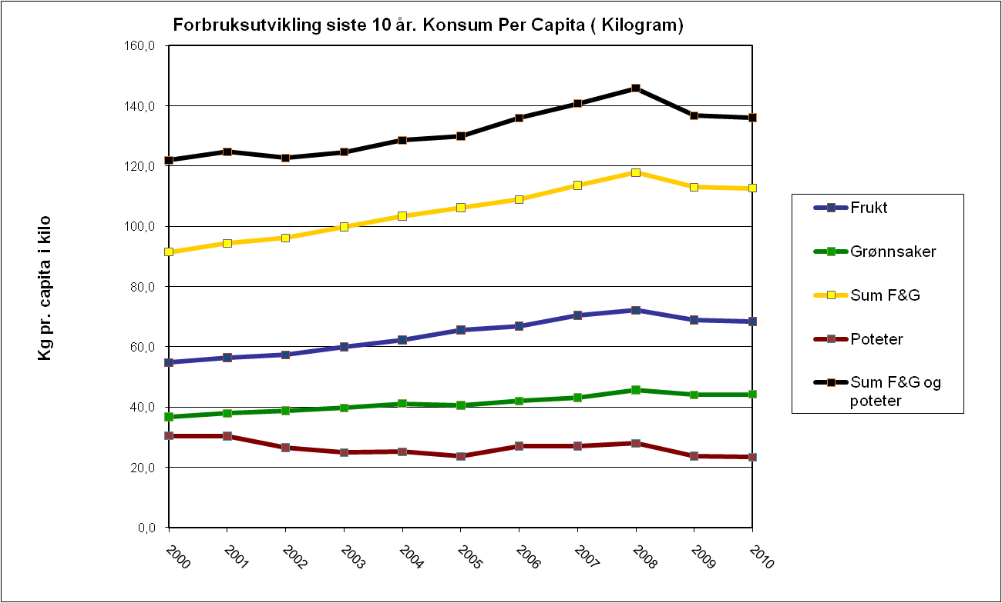
Forbruksutvikling siste 10 år
Konsum per capita (kilogram)
KILDER: SSB / FGS / SLF / ØT
 | 2000 | 2001 | 2002 | 2003 | 2004 | 2005 | 2006 | 2007 | 2008 | 2009 | 2010
Frukt | 54.8 | 56.4 | 57.3 | 60.0 | 62.2 | 65.6 | 66.9 | 70.5 | 72.2 | 68.9 | 68.5
Grønnsaker | 36.7 | 37.9 | 38.8 | 39.7 | 41.2 | 40.6 | 42.1 | 43.1 | 45.7 | 44.1 | 44.2
Sum F&G | 91.5 | 94.3 | 96.2 | 99.8 | 103.4 | 106.2 | 108.9 | 113.6 | 117.9 | 113.0 | 112.7
Poteter | 30.5 | 30.4 | 26.5 | 24.9 | 25.2 | 23.7 | 27.0 | 27.1 | 28.0 | 23.8 | 23.4
Sum F&G og poteter | 121.9 | 124.7 | 122.7 | 124.7 | 128.6 | 129.9 | 136.0 | 140.7 | 145.9 | 136.8 | 136.0

Forbrukstrender EU
Forbrukstrender i EU
Daglig inntak - per-capita i gram av friske frukt og grønnsaker ekslusive poteter. 27 EU land + Norge sortert etter totalt forbruk
KILDE: 2011 - FRESHFEL FRUIT AND VEGETABLE PRODUCTION, TRADE, SUPPLY & CONSUMPTION MONITOR IN THE EU-27

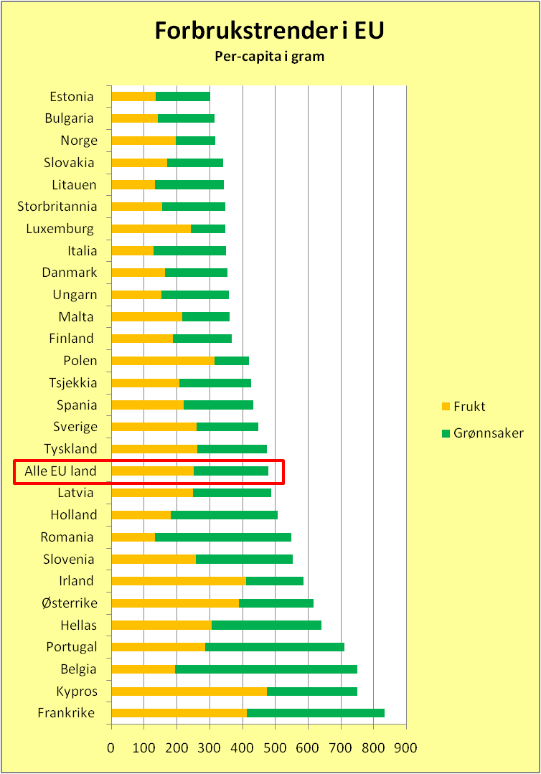
Land | 2009 gj.snitt forbruk av frisk frukt (gr/capita/dag) | 2009 gj.snitt forbruk av friske grønnsaker (gr/capita/dag) | 2009 gj.snitt forbruk av friske frukt & grønnsaker (gr/capita/dag) | 2008 gj.snitt forbruk av friske frukt & grønnsaker (gr/capita/dag)
Frankrike | 412.2 | 421.7 | 833.9 | 434.1
Kypros | 475.5 | 274.2 | 749.6 | 803.9
Belgia | 193.5 | 555.6 | 749.2 | 694.5
Portugal | 285.3 | 426.0 | 711.3 | 636.1
Hellas | 305.2 | 334.7 | 639.8 | 994.5
Østerrike | 389.4 | 227.7 | 617.1 | 631.0
Irland | 410.1 | 176.4 | 586.5 | 314.9
Slovenia | 258.2 | 296.0 | 554.1 | 423.9
Romania | 133.5 | 415.4 | 548.9 | 705.4
Holland | 180.4 | 327.2 | 507.6 | 375.8
Latvia | 248.7 | 238.5 | 487.2 | 333.9
Alle EU land | 250.2 | 229.5 | 479.8 | 545.3
Tyskland | 261.6 | 213.3 | 474.9 | 359.6
Sverige | 259.7 | 188.0 | 447.7 | 355.0
Spania | 221.5 | 211.7 | 433.2 | 650.4
Tsjekkia | 207.9 | 217.4 | 425.2 | 329.9
Polen | 314.8 | 103.9 | 418.7 | 525.9
Finland | 187.4 | 179.3 | 366.6 | 290.8
Malta | 217.1 | 144.2 | 361.2 | 574.7
Ungarn | 153.0 | 205.5 | 358.5 | 669.5
Danmark | 163.6 | 191.4 | 355.1 | 428.4
Italia | 128.2 | 221.6 | 349.8 | 751.7
Luxemburg | 241.8 | 106.1 | 348.0 | 340.3
Storbritannia | 155.2 | 191.3 | 346.5 | 343.4
Litauen | 133.2 | 209.6 | 342.9 | 264.9
Slovakia | 170.1 | 171.0 | 341.1 | 364.0
Norge | 188.7 | 121.0 | 309.7 | 331.0
Bulgaria | 142.0 | 171.8 | 313.8 | 332.4
Estonia | 136.2 | 166.1 | 302.3 | 314.0

I 2011 utgaven av "FRESHFEL FRUIT AND VEGETABLE PRODUCTION, TRADE, SUPPLY & CONSUMPTION MONITOR IN THE EU-27" har Norge lavest Per-Capita forbruk på grønnsaker sammenliknet med 27 EU-land . Norge ligger på en 26.plass på frisk frukt forbruk. Statisitkken viser gjennomsnittlig daglig inntak av frukt og grønnsaker i gram. Det er benyttet tall for 2009. Forbruket av poteter er ikke inkludert.

